800g3i5 (2)
견 적 서

강원문화재연구소 |  | 귀하
전화 :
팩스 :
담당 :

아래와 같이 견적합니다.

견 적 합 계 : | ₩1,265,000
견 적 일 자 : | 2018-03-07
결 재 조 건 :

품 명 | 규 격 | 수 량 | 단 가 | 금 액 | 세 액 | 합 계 액
 |  |  |  | - | - | -
데스크탑 | HP Elite 800 G3 i5-256 | 1 | 970,000 | 970,000 | 97,000 | 1,067,000

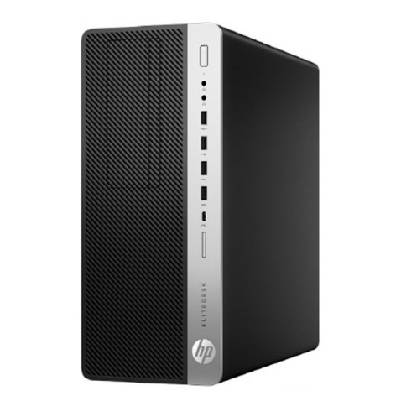
 | 인텔 i5-7500 쿼드코어
 | 8GB DDR4 Memory (최대 64GB)
 | intel HD630 Graphics
 | 256GB SSD / 1TB HDD
 | DVD+/-RW
 | USB 3.0 8port / USB 2.0 2port / USB Type C 1port
 | 500W PSU 80 plus
 | Windows 10 Pro
 | DP port 2개 / HDMI 1개 (모니터 3대 연결 가능)

모니터 | hp 23ER | 1 | 180,000 | 180,000 | 18,000 | 198,000
 | 23인치 와이드 Full HD

* 결제계좌 : 신한 110-138-600484 씨-넷 |  |  | 합 계 | 1,150,000 | 115,000 | 1,265,000
* 견적담당 : | 조 규 장 (033-264-3200)
* REMARK

400 G4 i5 (2)
견 적 서

강원문화재연구소 |  | 귀하
전화 :
팩스 :
담당 :

아래와 같이 견적합니다.

견 적 합 계 : | ₩1,133,000
견 적 일 자 : | 2018-03-07
결 재 조 건 :

품 명 | 규 격 | 수 량 | 단 가 | 금 액 | 세 액 | 합 계 액
 |  |  |  | - | - | -
데스크탑 | HP 400 G4 i5-256 | 1 | 850,000 | 850,000 | 85,000 | 935,000

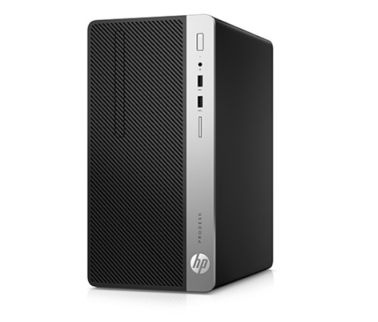
 | 인텔 i5-7500 쿼드코어
 | 8GB DDR4 Memory (최대 32GB)
 | intel HD630 Graphics
 | 256GB SSD / 1TB HDD
 | DVD+/-RW
 | USB 3.0 4port / USB 2.0 4port
 | 310W PSU
 | Windows 10 Pro
 | DP port 1개 / RGB 1개 (모니터 2개 연결가능)

모니터 | hp 23ER | 1 | 180,000 | 180,000 | 18,000 | 198,000
 | 23인치 와이드 Full HD

* 결제계좌 : 신한 110-138-600484 씨-넷 |  |  | 합 계 | 1,030,000 | 103,000 | 1,133,000
* 견적담당 : | 조 규 장 (033-264-3200)
* REMARK

